With Images
Barcode | Link | Alt Text | Image
4810089524917 | https://bild-shop.by/images/products/jpg/full/4810089524917_1.jpg | Гетры женские 1691, р. универсальный (23-29), 465 т. серый купить в Полоцке | 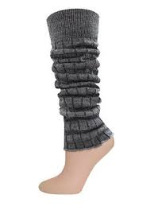
4870007340524 | https://bitrix.aptekaplus.kz/cdn/?q=/upload/iblock/c98/rusalochkasoldlyavannchereda500gr.jpg | Купить РУСАЛОЧКА Соль для ванн череда 500гр в Алматы, цена 390.00 тг.. | 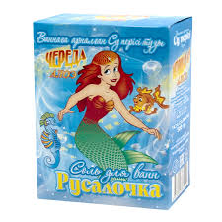
4870007341415 | https://apteka84.kz/files/items/items_83612/4870007341415.jpg | Аптека №84. Доставка лекарств на дом и в офис. | 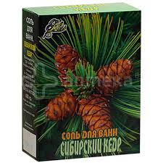
4600999011504 | https://anytos.ru/upload/iblock/7cd/uk5p1ads1sgmi0yiyro9ny1rjenoqw2y.jpg | Палочки ватные AURA Beauty п/э пакет 400шт/уп купить оптом, цена от 187.74 руб. 4600999011504 | 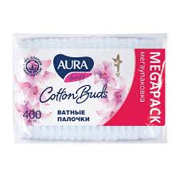
4751023292441 | https://collectiononline.ru/wp-content/uploads/4751023292441.jpg | Aura Крем для рук с глицерином и экстрактом алоэ, 75 мл купить в интернет-магазине с доставкой | Collectiononline.ru | 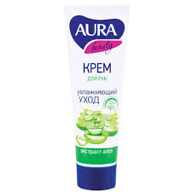
4600999010842 | https://nonary.kz/upload/iblock/953/atbrcgkwyl37d72w8ryuzg6jqfn7x9eh.jpg | L Qualita Перчатки Universal латексные 4600999010842 - Nonary | 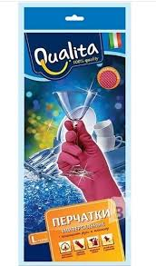
4600999010828 | https://resources.cdn-kaspi.kz/img/m/p/h9c/he9/85828088692766.jpg?format=gallery-large | Перчатки Qualita universal M: купить товары для дома | Cosmart.kz | 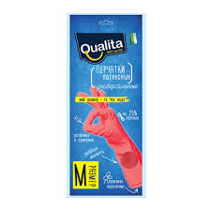
4600999010804 | https://cosmart.kz/upload/iblock/37a/mwks9xc8pf0zjfxkwfbm3ic4y942atdc.jpg | Перчатки Qualita universal S: купить товары для дома | Cosmart.kz | 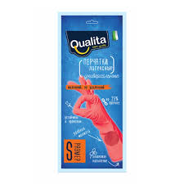
4600999011337 | https://selvis.com/web/images/f0b69f0b-a46d-4c9f-a445-9181f7056682.png | Селвис - Салфетки хозяйственные QUALITA 5шт из вискозы, 4600999011337 | 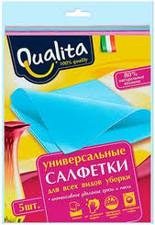
4607068629714 | https://m.onlinetrade.ru/img/items/m/prosto_chisto_mochalka_dlya_myt.pos._universalnaya_2sht._maxi_1632594_1.jpg | Мочалка для мытья посуды Просто Чисто универсальная 2шт. MAXI 4607068629714 — купить по низкой цене в интернет-магазине ОНЛАЙН ТРЕЙД.РУ | 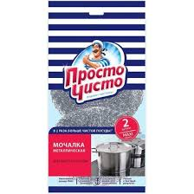
4607068627291 | http://api.bonjour-dv.ru/public_v1/products/78368/images/36383.jpg?h=400 | Пакеты для мусора Просто Чисто 35 л 30 шт. Купить в интернет-магазине Бонжур | 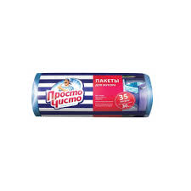
4607068621817 | https://ovdi.ru/upload/iblock/6af/ywrizzigirbkzlj87s9yvcnlvoflsdkx.jpg | Салфетки вискозные Просто Чисто улучшенные 3шт 4607068621817 - купить в Москве | 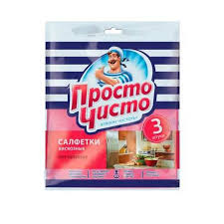
4607068621824 | https://basket-10.wbbasket.ru/vol1549/part154948/154948451/images/big/1.webp | Салфетки вискозные улучшенные 5шт 4607068621824 ПРОСТО ЧИСТО 154948451 купить за 223 ₽ в интернет-магазине Wildberries | 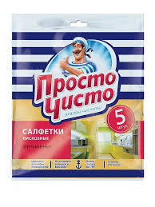
4870007340562 | https://st.europharma.kz/cache/product/8739/x800_46274.jpeg | Сатып алу ФИТО-СОЛЬ д/ванн РОМАШКА ДЕТСКАЯ — Europharma | 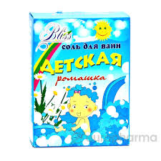
4870007340593 | https://st.europharma.kz/cache/product/8741/x800_46275.jpeg | Купить BLISS Соль для ванны детская, череда, 450гр. в Алматы, цена 390.00 тг.. | 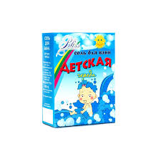
4640130799090 | https://www.bigcom.ru/upload/iblock/511/0ue2wgbuptgt82xfp7bjcffqkoj50i7k.png | Вода мицеллярная пребиотическая | 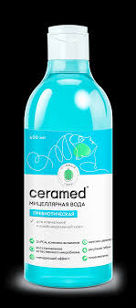
4640130799076 | https://m.onlinetrade.ru/img/items/m/ceramed_enzimnaya_400_ml_3115292_1.jpg | Мицеллярная вода CERAMED энзимная, 400 мл 4640130799076 — купить по низкой цене в интернет-магазине ОНЛАЙН ТРЕЙД.РУ | 
4640130799083 | https://www.bigcom.ru/upload/iblock/31e/j42kllvsq3uzovoxv8ply2cgdyng4o2p.png | Гель для умывания Бессульфатный | 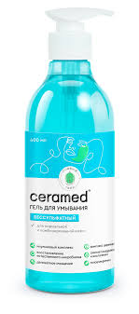
4640130799175 | https://m.onlinetrade.ru/img/items/m/ceramed_lipidovosstanavlivayushchiy_universalnyy_300_ml_3115297_1.jpg | Крем для лица и тела CERAMED липидовосстанавливающий универсальный, 300 мл 4640130799175 — купить по низкой цене в интернет-магазине ОНЛАЙН ТРЕЙД.РУ | 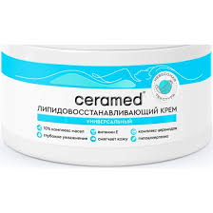
4640130799069 | https://m.onlinetrade.ru/img/items/m/ceramed_enzimnyy_400_ml_3115294_1.jpg | Крем-гель для умывания CERAMED энзимный, 400 мл 4640130799069 — купить по низкой цене в интернет-магазине ОНЛАЙН ТРЕЙД.РУ | 
4630274250137 | https://bigcom.ru/upload/iblock/7d9/1wxg8qa9n14k0tt8k2yz8ufcjq894z2k.png | Крем-маска для лица ночная Ревитализирующая Water Bank | 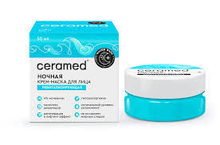
4640130799106 | https://static.onlinetrade.ru/img/items/m/mezo_krem_dlya_ruk_ceramed_s_lifting_effektom_45_75_ml_3115938_1.jpg | Мезо-крем для рук CERAMED с лифтинг эффектом 45+, 75 мл 4640130799106 — купить по низкой цене в интернет-магазине ОНЛАЙН ТРЕЙД.РУ | 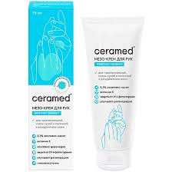
4640130799168 | https://static.onlinetrade.ru/img/items/b/ceramed_vosstanavlivayushchaya_nochnaya_30_ml_3115288_1.jpg | Сыворотка для лица CERAMED восстанавливающая, ночная, 30 мл 4640130799168 — купить по низкой цене в интернет-магазине ОНЛАЙН ТРЕЙД.РУ | 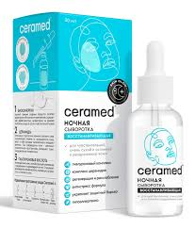
4640130799144 | https://www.bigcom.ru/upload/iblock/838/rdxna0uv297bjljiq3ka3sgfqbj1em0x.png | Цера-крем для лица дневной ультраувлажняющий Baby Skin | 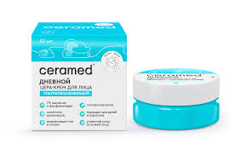
4640130794118 | https://irmag.ru/media/cache/catalog_element_popup/uploads/files/2022/12/21/2b5a780091680a78a44ed684566b78ab5ad85b06.jpeg | Цера-Крем для лица и тела Ceramed Ультраувлажняющий с Д-пантенолом (100 мл) - IRMAG.RU | 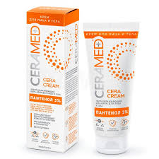
4650092452773 | https://rostov-na-donu.top-1000.ru/foto/caf974fa774265dcb7c1d8a15b1988ff.webp | Цера-крем для лица и тела "Ceramed", ультраувлажняющий, 100 мл 4650092452773 в Ростове-на-Дону по цене 235 руб в интернет магазине "ТОП-1000" | 
4650092452797 | https://irmag.ru/media/cache/catalog_element_popup/uploads/files/2022/12/21/5edb320f0ffc7ac0caabb0eccc95352fc24c9c67.jpeg | Цера-Крем для рук Ceramed Ультраувлажняющий (75 мл) - IRMAG.RU | 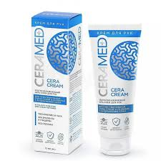
4640130799137 | https://m.onlinetrade.ru/img/items/m/maslo_dlya_dusha_ceramed_ultrauvlazhnyayushchee_400_ml_3115937_1.jpg | Масло для душа CERAMED Ультраувлажняющее, 400 мл 4640130799137 — купить по низкой цене в интернет-магазине ОНЛАЙН ТРЕЙД.РУ | 

